Sheet1
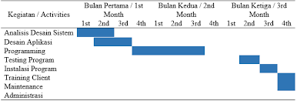
Kegiatan | Waktu
 | 1 | 2 | 3 | 4 | 5 | 6 | 7 | 8 | 9 | 10 | 11 | 12 | 13 | 14
Pengumpulan Proposal
Analisa Desain Database
Pengumpulan buku bab 1
Desain Aplikasi
Pengumpulan buku bab 2
Programming
Pengumpulan buku bab3

